P2
Colocar aquí los resultados y gráficas de la segunda pregunta |  |  |  |  | Tiempo escalón lanzar | 1.85

 | Motor 1 | Kp | Ki | Kd | MOTOR 2
 |  | 1.4 | 5.8333333333 | 0.084

 | Motor 2 | Kp | Ki | Kd | MOTOR 1
 |  | 1.6363636364 | 7.4380165289 | 0.09

 | Motor 3 | Kp | Ki | Kd
 |  | 1.4 | 5.8333333333 | 0.084

 | Motor 4 | Kp | Ki | Kd
 |  | 1.3 | 5.4166666667 | 0.078

Motor 1

 | Recta tangente a la respuesta del sistema

 |  | Puntos tomados
 |  |  | t | V |  |  | m | 655.18
 |  |  | 2.05052 | 53.5 |  |  | b | -1290
 |  |  | 2.100552 | 86.28

 |  |  |  |  |  |  | Intercepto (V=0)
 |  |  |  |  |  |  |  | tu | 0.12

 |  |  |  |  |  |  | Estabilidad v= | 90.61
 |  |  |  |  |  |  |  | t | 0.26
 |  |  |  |  |  |  |  | tg | 0.14

 |  |  |  |  |  |  |  | Kp | 1.4 | Ti | 0.24
 |  |  |  |  |  |  |  | Ki | 5.8333333333 | Td | 0.06
 |  |  |  |  |  |  |  | Kd | 0.084

Motor 2

 | Recta tangente a la respuesta del sistema

 |  | Puntos tomados
 |  |  | t | V |  |  | m | 586.41
 |  |  | 2.050508 | 54.38 |  |  | b | -1148.1
 |  |  | 2.100524 | 83.71

 |  |  |  |  |  |  | Intercepto (V=0)
 |  |  |  |  |  |  |  | tu | 0.11

 |  |  |  |  |  |  | Estabilidad v= | 88.89
 |  |  |  |  |  |  |  | t | 0.26
 |  |  |  |  |  |  |  | tg | 0.15

 |  |  |  |  |  |  |  | Kp | 1.6363636364 | Ti | 0.22
 |  |  |  |  |  |  |  | Ki | 7.4380165289 | Td | 0.055
 |  |  |  |  |  |  |  | Kd | 0.09

Motor 3

 | Recta tangente a la respuesta del sistema

 |  | Puntos tomados
 |  |  | t | V |  |  | m | 638.75
 |  |  | 2.050504 | 54.38 |  |  | b | -1255.4
 |  |  | 2.100508 | 86.32

 |  |  |  |  |  |  | Intercepto (V=0)
 |  |  |  |  |  |  |  | tu | 0.12

 |  |  |  |  |  |  | Estabilidad v= | 91.5
 |  |  |  |  |  |  |  | t | 0.26
 |  |  |  |  |  |  |  | tg | 0.14

 |  |  |  |  |  |  |  | Kp | 1.4 | Ti | 0.24
 |  |  |  |  |  |  |  | Ki | 5.8333333333 | Td | 0.06
 |  |  |  |  |  |  |  | Kd | 0.084

Motor 4

 | Recta tangente a la respuesta del sistema

 |  | Puntos tomados
 |  |  | t | V |  |  | m | 656.04
 |  |  | 2.05052 | 54.36 |  |  | b | -1290.9
 |  |  | 2.100532 | 87.17

 |  |  |  |  |  |  | Intercepto (V=0)
 |  |  |  |  |  |  |  | tu | 0.12

 |  |  |  |  |  |  | Estabilidad v= | 88.89
 |  |  |  |  |  |  |  | t | 0.25
 |  |  |  |  |  |  |  | tg | 0.13

 |  |  |  |  |  |  |  | Kp | 1.3 | Ti | 0.24
 |  |  |  |  |  |  |  | Ki | 5.4166666667 | Td | 0.06
 |  |  |  |  |  |  |  | Kd | 0.078

P3
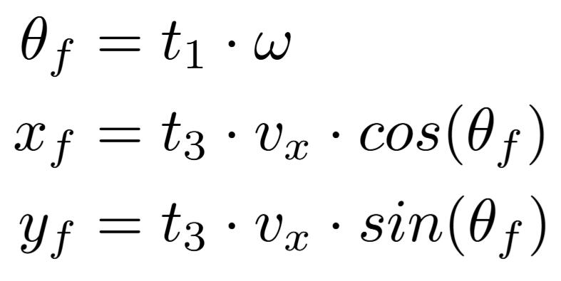
Position variables | First Trial |  | Error
 | Expected Value | Estimation Algorithm
X (mm) |  |  | 0
Y (mm) |  |  | 0
θ (deg) |  |  | 0

Position variables | Second Trial |  | Error
 | Expected Value | Estimation Algorithm |  | Mean Error
X (mm) |  |  | 0 | X (mm) | Y (mm) | θ (deg)
Y (mm) |  |  | 0 | 0 | 0 | 0
θ (deg) |  |  | 0

Position variables | Third Trial |  | Error
 | Expected Value | Estimation Algorithm
X (mm) |  |  | 0
Y (mm) |  |  | 0
θ (deg) |  |  | 0

Equations to calculate expected value

